真实步骤（测试）市政数局
序号 | 模块 | 分模块 | 对应人员 | 科室 | 备注 | 对应截图
1 | 规划管理 |  | 陈怡成 | 规划科
2 | 立项管理 | 单位(部门)立项分办人分办 | 陈怡成 | 规划科
3 | 立项管理 | 方案论证派工 | 陈怡成 | 规划科
4 | 立项管理 （提交方案论证） | 造价审核 | 陈怡成（代） | 规划科 | 第三方咨询单位
5 |  | 密码应用审核 | 陈怡成（代） | 规划科 | 下一步建议配给机要局
6 |  | 信创适配 | 尹德雄 | 安全科
7 |  | 等级备案定级 | 陈怡成（代） | 规划科
8 |  | 地理空间审核 | 陈怡成（代） | 规划科 | 下一步建议配给自然局
9 | 立项管理 | 方案论证意见汇总 | 陈怡成 | 规划科
10 | 立项管理 | 资金审核 | 陈怡成（代） | 规划科 | 下一步建议配给财局 | （如果超200万，还需要给财局提供事前绩效报告）
11 | 立项管理 | 立项分办 | 彭燕 | 规划科 | 这一步是直接到政数局审核了，建议固定流程，不要有那么多人可选 | 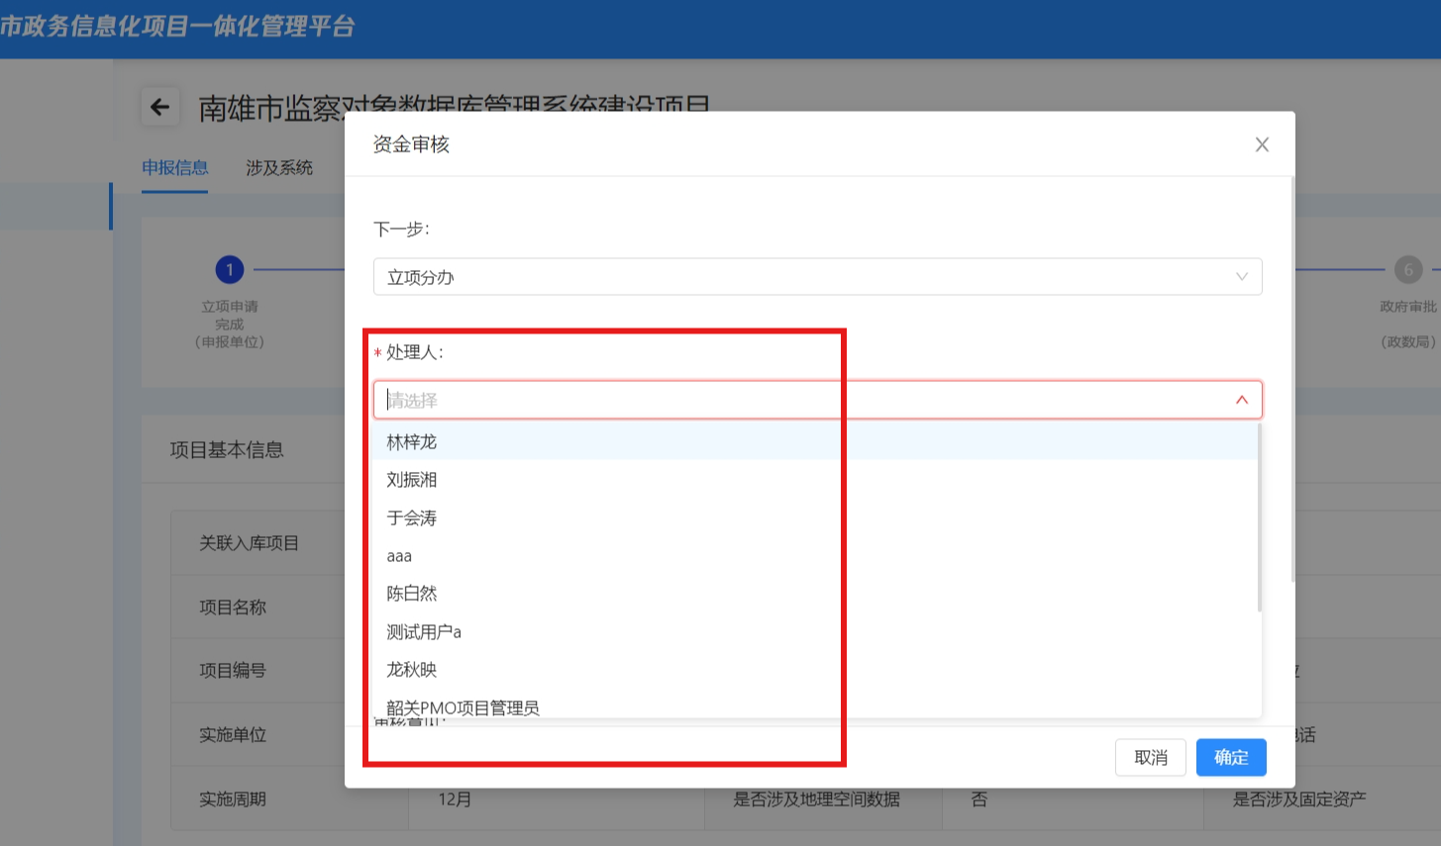
12 | 立项管理 | 立项初审派工 | 陈怡成 | 规划科
13 | 立项管理 | 立项初审 | 彭燕 | 规划科
14 | 立项管理 | 立项审批 | 谢金保 | 分管领导
15 | 立项管理 | 立项批复 | 彭燕 | 规划科
16 | 立项管理 | 结束节点 | 陈怡成 | 规划科
17 | 采购管理 | 新增合同 | 陈洵 | 安全科 | 1.合同这里单位要对应，统一用万元。（立项是万元，合同里是元） 2.这里只能单选，如果基础和软开一起采购，怎么选择？建议应该分为主体和第三方服务 3.建议增加按百分比直接出数 | 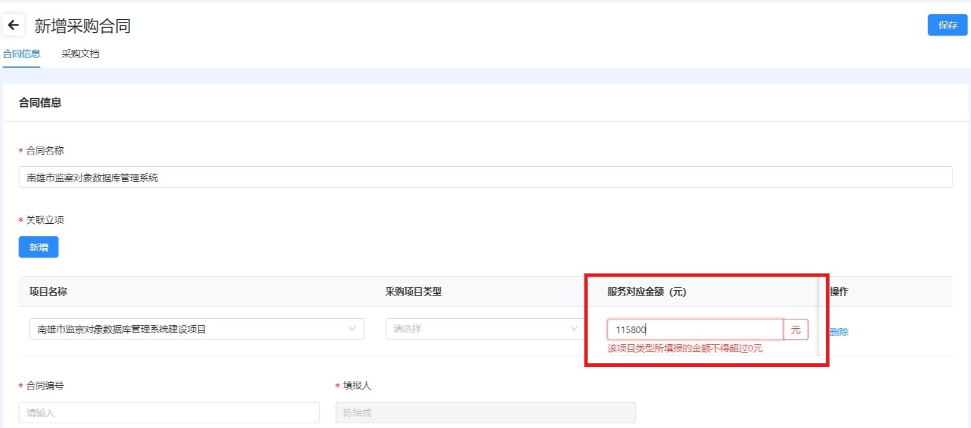 | 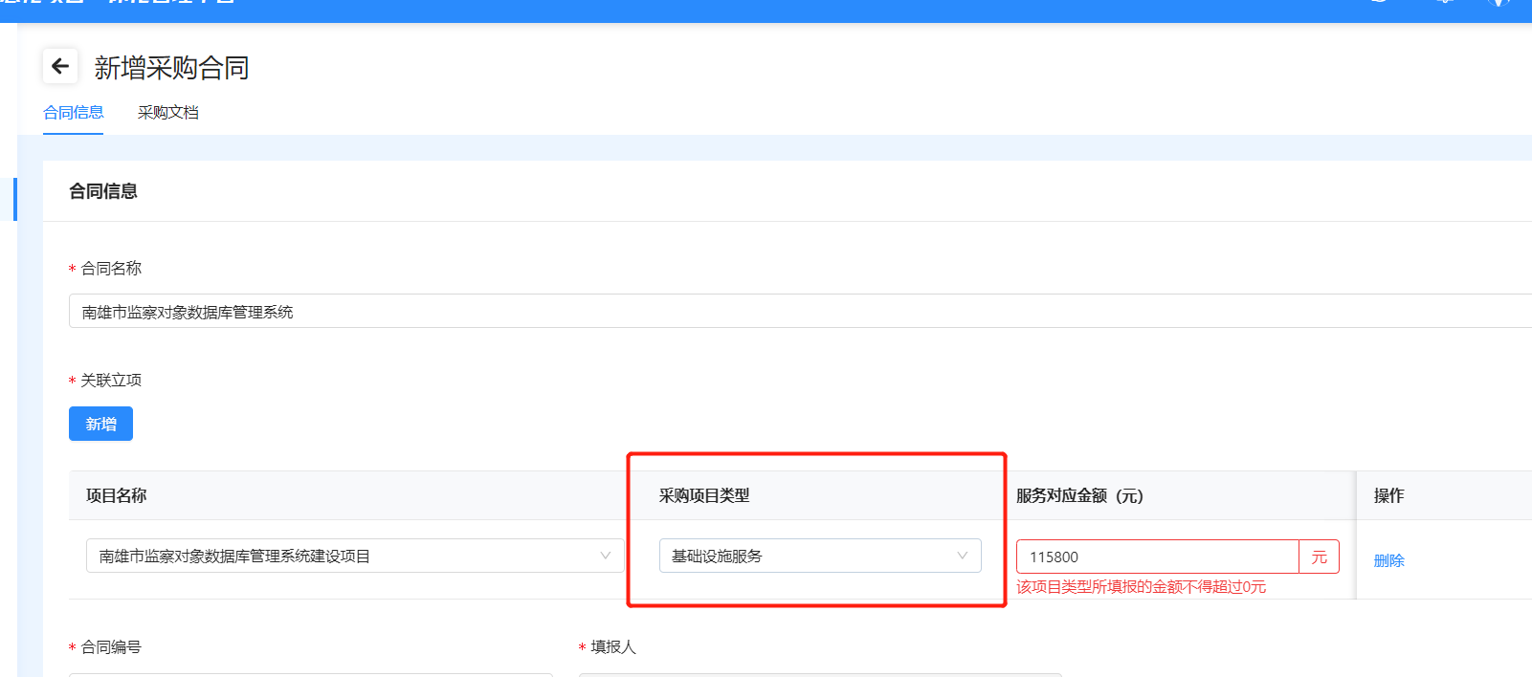 | 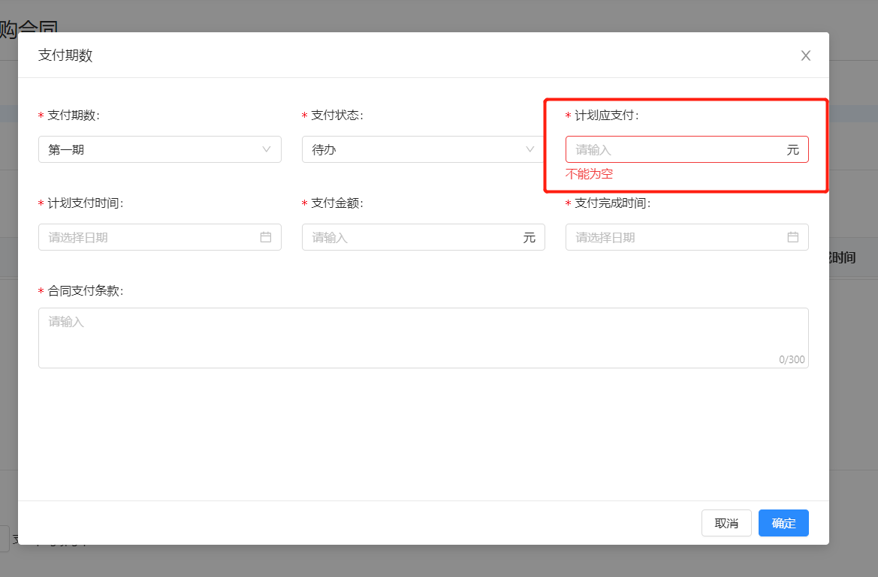
18 | 实施管理 | 编辑项目进展 | 项目经理 | 承建单位 | 1.编辑项目进度，整体健康度为0 2.项目合同执行情况，健康度页面显示为0 | 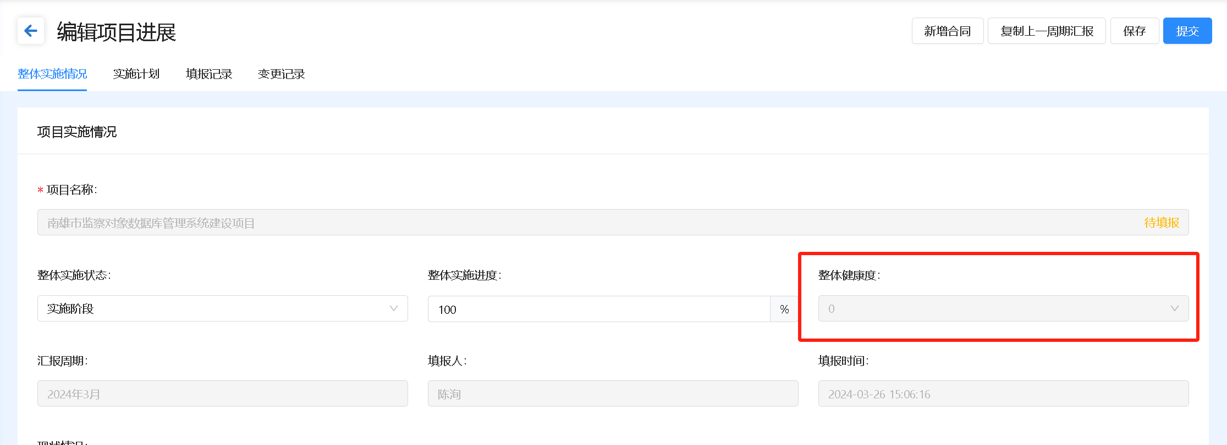 | 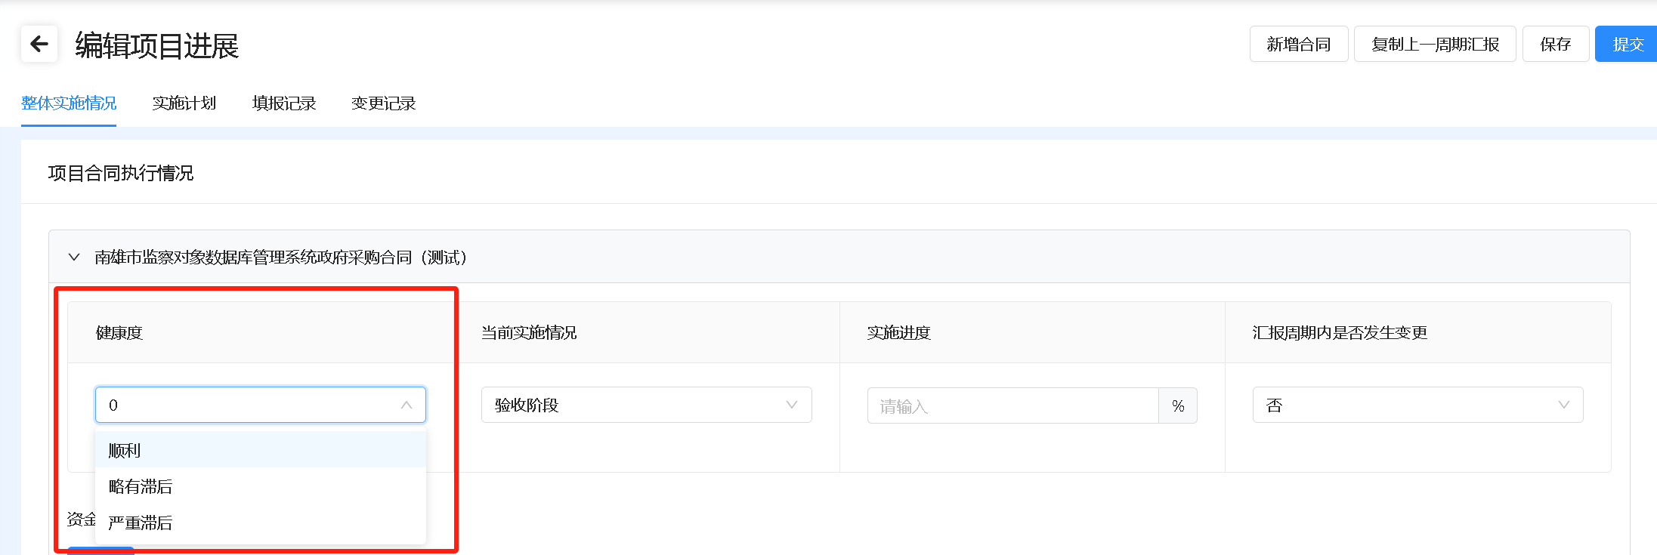
19 | 验收管理 | 新增验收前符合性审查申请 | 陈洵 | 安全科
20 | 验收管理 | 验收分办 | 尹德雄 | 安全科
21 | 验收管理 | 符合性审查派工 | 陈洵 | 安全科
22 | 验收管理 | 符合性审查 | 尹德雄 | 安全科
23 | 验收管理 | 符合性审查汇总 | 陈洵 | 安全科
24 | 验收管理 | 符合性审查备案 | 尹德雄 | 安全科
25 | 验收管理 | 结束节点 | 陈洵 | 安全科

真实步骤（测试）区县政数局-公共项目
序号 | 模块 | 分模块 | 对应人员 | 科室 | 备注 | 对应截图
1 | 规划管理 |  | 赵文峰 | 规划股 工作人员
2 | 立项管理 | 单位(部门)立项分办人分办 | 赵文峰 | 规划股 工作人员
3 | 立项管理 | 方案论证派工 | 赵文峰 | 规划股 工作人员
4 | 立项管理 （提交方案论证） | 造价审核 | 赵文峰（代） | 规划股 工作人员
5 |  | 密码应用审核 | 赵文峰（代） | 规划股 工作人员
6 |  | 信创适配 | 黄焕龙
7 |  | 等级备案定级 | 赵文峰（代） | 规划股 工作人员
8 |  | 地理空间审核 | 赵文峰（代） | 规划股 工作人员
 |  |  |  |  | 区县立项在征求意见处加一个征求主管部门意见（比如：区县政数局自己作为业主，就征求市政数的意见；区县自然局立项，就征求市自然局意见）
9 | 立项管理 | 方案论证意见汇总 | 赵文峰（代） | 规划股 工作人员
10 | 立项管理 | 资金审核 | 赵文峰（代） | 规划股 工作人员 | （如果超200万，还需要给财局提供事前绩效报告）
11 | 立项管理 | 立项分办 | 陈俊杰 | 规划股 股长
12 | 立项管理 | 立项初审派工 | 赵文峰 | 规划股 工作人员
13 | 立项管理 | 立项初审 | 陈俊杰 | 规划股 股长
14 | 立项管理 | 立项初审意见汇总 |  |  | 新增意见常用语配置，可参考省里，详见截图 | 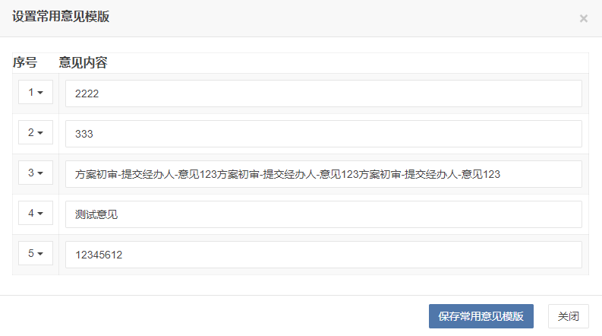 | 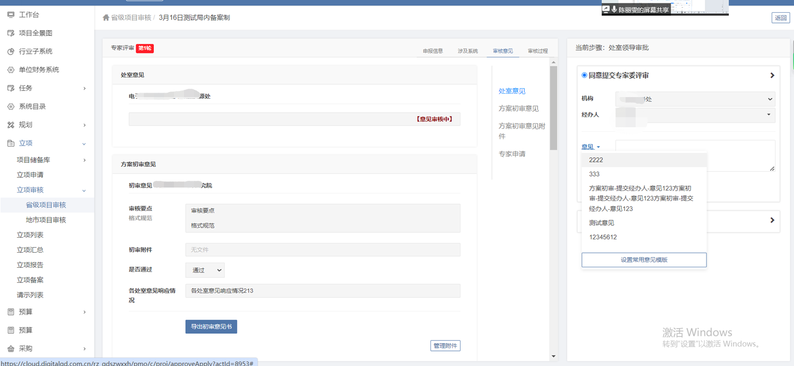
15 | 立项管理 | 市政数局审核 |  |  | 区县立项不用市政数局审核，只需要征求一次意见（可放在序号8） | 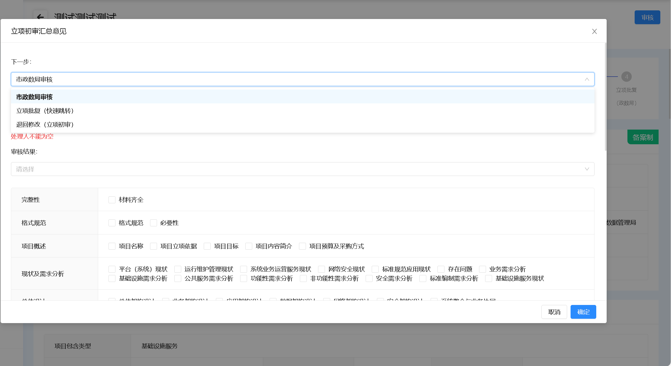
16 | 立项管理 | 立项审批 | 刘文泉 | 局分管领导
17 | 立项管理 | 立项批复 | 陈俊杰 | 规划股 股长
18 | 立项管理 | 结束节点 | 赵文峰 | 规划股 工作人员
 |  | 报市局备案 |  |  | 新增/或者走完流程后提醒功能
19 | 采购管理 | 新增合同 | 吴昊 | 信息中心
20 | 实施管理 | 编辑项目进展 | 项目经理 | 承建单位
21 | 验收管理 | 新增验收前符合性审查申请 | 吴昊 | 信息中心
22 | 验收管理 | 验收分办 | 黄焕龙 | 信息中心
23 | 验收管理 | 符合性审查派工 | 吴昊 | 信息中心
24 | 验收管理 | 符合性审查 | 黄焕龙 | 信息中心
25 | 验收管理 | 符合性审查汇总 | 吴昊 | 信息中心
26 | 验收管理 | 符合性审查备案 | 黄焕龙 | 信息中心
27 | 验收管理 | 结束节点 | 吴昊 | 信息中心

